Maquinas
Máquina | Alimentação | Corrente (A) | Ohms/m | Especificações
Printer YSP10 | Single-phase AC 200 to 230V +/-20V 1kW | 1.519 |  | https://global.yamaha-motor.com/business/smt/printer/ysp10/spec/
Conveyor | 220 VAC / 60Hz / Monofásico 120W | 0.545 |  | https://www.allpoint.com.br/transportador-de-inspecao-e-conexao.html
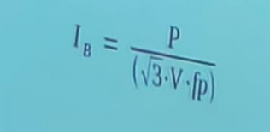
Panasonic pick and place AM100 | 3-phase AC 200 / 220 V ±10 V, AC 380 / 400 / 420 / 480 V ±20 V 2.0 kVA | 3.039 |  | https://na.panasonic.com/us/factory-equipment-solutions/electronics-assembly-manufacturing-technologies/surface-mount-technology-smt/am100-single-beam-single-head-placement
Reflow oven Point reflow 12 zonas | 5 linhas, 3 fases 380V 50/60Hz 68kW | 103.315 | 0.0005540 | https://www.allpoint.com.br/forno-de-refusao-point-reflow-12-zonas.html
Wave solder tnw33-36ex/et | AC220V±10% -50/60Hz-3φ 34kVA 95A | 51.658 |  | https://www.tamuracorp.com/products/electronic_chemicals/category/fa_systems/w_solder/tnw.html
AOI | 100-120 V, 16A / 200-240V, 8A Single Phase | 8.000 |  | https://www.vitrox.com/vision-technology-machine-system/optical-inspection-system-aoi-v510i-se-spec.php
Bancada de uso geral | 220V - 5000W | 9.000

 |  |  |  |  | area | ohms/m
 |  |  |  |  | 4 | 0.00495
 |  |  |  |  | 2.5 | 0.00821
 |  |  |  |  | 10 | 0.00191
Item | Potência (W) |  |  |  | 25 | 0.000727
Computador + monitor 21" | 300.00 |  |  |  | 35 | 0.0005540
Hot air station | 1000.00
Soldering station | 80.00
Misc (gigas de teste, ferramentas, etc) | 500.00
Iluminação | 100.00

Total | 1980.00

Cabos
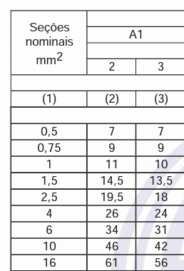

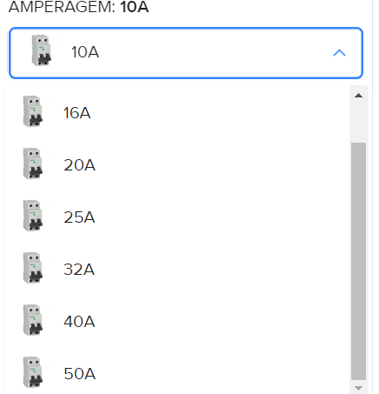

 |  |  |  |  | chrome-extension://efaidnbmnnnibpcajpcglclefindmkaj/https://www.guiadaengenharia.com/wp-content/uploads/2019/02/tabelas-completas-5410.pdf

Bitola | Diametro | Area | Condutores | Eletroduto | Área | Area condutores | Preenchimento
35 | 9.5 | 283.520375 | 5 | 38.1 | 4560.232815 | 1417.601875 | 0.31086173283
4 | 2.65 | 22.06118375 | 3 | 25 | 1963.4375 | 66.18355125 | 0.033708

